Sheet1
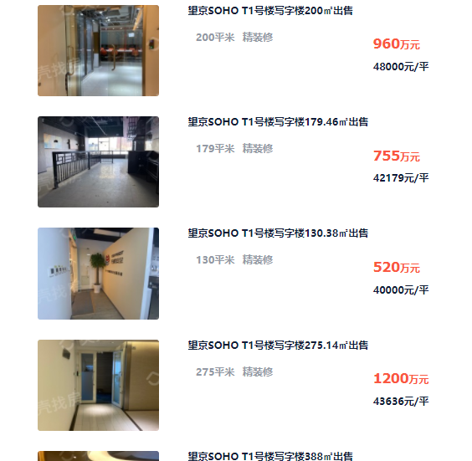
房号 | 建成年代 | 已使用年限 | 剩余年限 | 直线折旧 | 建筑面积
1511 | 2014 | 7 | 44 | 88.00% | 134.31 | 7
1512 | 2014 | 7 | 44 | 88.00% | 138.17 | 10
 |  |  |  |  |  | 40
 |  |  |  |  |  | 2061

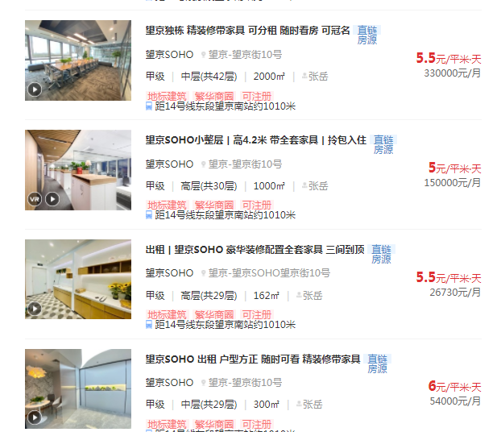

Sheet2
